0. Titelblatt
MARINE STEWARDSHIP COUNCIL

Lieferkettenstandard Audit-Checkliste und Berichtsvorlage für Unternehmen im Endverbrauchergeschäft v2.2 (Veröffentlichung am 01. Juni 2023)

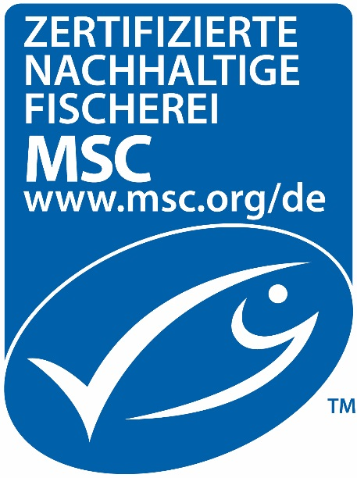

Programmdokumente:
MSC-Lieferkettenstandard: Version für Unternehmen im Endverbrauchergeschäft V 2.1 (15. Mai 2023) MSC-Zertifizierungsanforderungen für Lieferketten V 3.1 (23. August 2019) (MSC Chain of Custody Certification Requirements) Allgemeine MSC-Zertifizierungsanforderungen V 2.5 (26. Oktober 2022) (MSC General Certification Requirements) MSC Labour Eligibility Requirements v1.0 (26. Oktober 2022) ASC Chain of Custody-Modul v1.1 (15. Mai 2023)
Herausgegebene Versionen
Version Nr. | Datum der Veröffent-lichung | Beschreibung der Änderung
V 1.0 | 2015-02-20 | Einarbeitung von Änderungen basierend auf der Überarbeitung des MSC-Lieferkettenstandards.
V 1.01 | 2015-09-01 | Geringfügige Korrekturen
V 2.0 | 2019-03-28 | Einarbeitung von Änderungen basierend auf der Überarbeitung des MSC-Lieferkettenstandards.
V 2.1 | 2019-08-23 | Änderungen im Rahmen der Aktualisierung zu CoCCR v3.1.
V 2.2 | 2023-06-01 | Aktualisierungen für ASC CoC Modul v1.1 Auditfragen, Arbeitsrechtliche Zulassungsvoraussetzungen für das MSC-Programm v1.0

 |  | NAME UND LOGO DES CAB

Die MSC-Checkliste und Berichtsvorlage für Unternehmen im Endverbrauchergeschäft und deren Inhalte unterliegen dem Urheberrecht des Marine Stewardship Council - © Marine Stewardship Council, 2023. Alle Rechte vorbehalten. Die offizielle Sprache dieses Dokuments ist Englisch. Die aktuell gültige Fassung ist auf der Internetseite des MSC www.msc.org. zu finden. Bei Unterschieden zwischen Kopien, Versionen oder Übersetzungen ist die englische Fassung maßgebend.

